BRAYAN CONDE
Docentes-Investigadores del grupo GIMUP

Datos del Investigador
1. Nombre del Investigador | 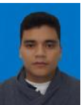

BRAYAN YESSID CONDE PABÓN
2. Línea o líneas de investigación en la que se desempeña
q Termofluidos y Energías
q Mecánica Computacional

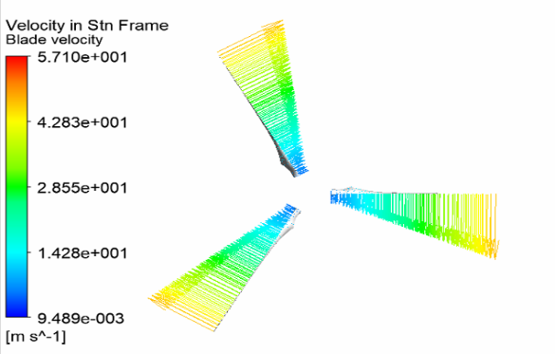 | 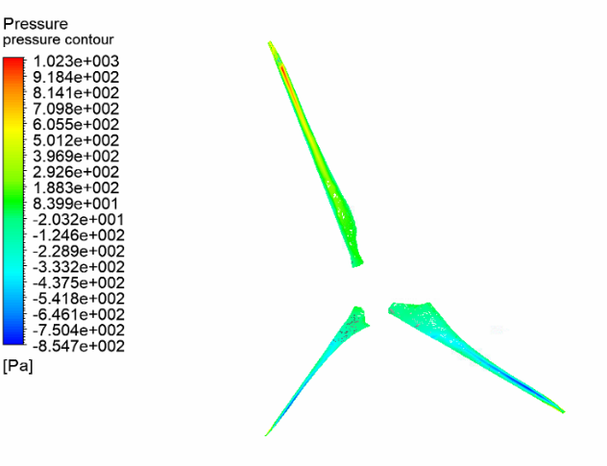
3. Proyectos de Investigación desarrollados

Titulo:
Fecha de Inicio: | Fecha de Terminación:
Titulo:
Fecha de Inicio: | Fecha de Terminación:
Titulo:
Fecha de Inicio: | Fecha de Terminación:
4. Proyectos de investigacion en desarrollo
Titulo:
DISEÑO, SIMULACIÓN Y CONSTRUCCIÓN DE UN PROTOTIPO DE ALABÉ PARA UN GENERADOR EÓLICO DE BAJAS VELOCIDADES DE VIENTO UTILIZANDO MATERIALES BIOCOMPUESTOS CON FIBRAS NATURALES
Objetivos: • Construir un completo y actualizado marco de referencia (estado del arte conceptual y experimental) en cuanto a sistemas de generación eólica, fibras naturales y materiales biocompuestos. • Seleccionar el perfil del alabé y simular su comportamiento mecánico y aerodinámico, con un material de referencia, en condiciones reales. • Caracterizar el comportamiento mecánico de los biocompuestos, para seleccionar el óptimo en la construcción del alabé. • Construir el alabé y realizar las pruebas experimentales que permitan validar los resultados de la simulación. • Socializar los resultados obtenidos.
Fecha de Inicio: Marzo 2018 | Fecha de Terminación: Septiembre 2019
Titulo:

Objetivos:
Fecha de Inicio: Agosto 2010 | Fecha de Terminación:
4.1 Proyecto para dirigir en modalidad trabajo de grado de Ing. Mecanica I-2019
Titulo:
Objetivos:
Numero de Estudiantes para el proyecto:
Titulo:
Objetivos:
Numero de Estudiantes para el proyecto:
5. Proyectos con la industria
5.1 Áreas o líneas en las que ha trabajado, sectores productivos y empresas
Simulación en Mecánica de Fluidos
Energía renovable
Avaluó de Maquinaría

5.2 Algunos Proyectos realizados

5.3 Proyectos en la industria en desarrollo
Titulo:

Empresa:
Objetivos:
Fecha de Inicio: Marzo 2012 | Fecha de Terminación:
Titulo:

Empresa:
Objetivos:
Fecha de Inicio: Marzo 2012 | Fecha de Terminación:
6. SERVICIOS QUE COMO PROFESIONAL PUEDE OFRECER A LA INDUSTRIA
6.1 Área: Energías
Tema especifico: Implementación de sistemas eolicos.
6.2 Área: Mantenimiento

2013-2017
TIPO DE PRODUCCIÓN | CATEGORIA | AÑO | TITULO | Nombre revista | AMBITO
 |  |  |  |  |  | PRODUCTOS / AÑO | 2012 | 2013 | 2014 | 2015 | 2016 | 2017 | 2018
 |  |  |  |  |  | Aticulos A1 | 2 | 0 | 0 | 0 | 0 | 0 | 0
 |  |  |  |  |  | Articulos A2 | 3 | 0 | 1 | 2 | 1 | 1 | 1
 |  |  |  |  |  | Articulos B | 0 | 0 | 0 | 0 | 0 | 0
 |  |  |  |  |  | Artículos C | 0 | 0 | 2 | 1 | 1 | 1 | 0
 |  |  |  |  |  | Ponencias nacionales | 0 | 0 | 0 | 0 | 0 | 0 | 0
 |  |  |  |  |  | Ponencias internacionales | 0 | 1 | 3 | 2 | 1 | 0 | 0
 |  |  |  |  |  | software | 1 | 0 | 0 | 0 | 1 | 0 | 0
 |  |  |  |  |  | Libro | 0 | 0 | 1 | 1 | 0 | 0 | 0
 |  |  |  |  |  | Capitulo de libro | 0 | 0 | 0 | 0 | 0 | 0

 | Aticulos A1 | Articulos A2 | Articulos B | Artículos C | Ponencias nacionales | Ponencias internacionales | software
2012 | 2 | 3 | 0 | 0 | 0 | 0 | 1
2013 | 0 | 0 | 0 | 0 | 0 | 1 | 0
2014 | 0 | 1 | 0 | 2 | 0 | 3 | 0
2015 | 0 | 2 | 0 | 1 | 0 | 2 | 0
2016 | 0 | 1 | 0 | 1 | 0 | 1 | 1
2017 | 0 | 1 | 0 | 1 | 0 | 0 | 0
2018 | 0 | 1 |  | 0 | 0 | 0 | 0

PONENCIA |  | 2018 | Simulación de un alabe de aerogenerador para bajas potencias y bajas velocidades | IX Congreso latinoamericano de ingenieria mecánica | INTERNACIONAL

PRODUCTOS / AÑO | 2012
Aticulos A1
Articulos A2
Articulos B
Artículos C
Ponencias nacionales
Ponencias internacionales
software
literatura gris

